Tabelle1
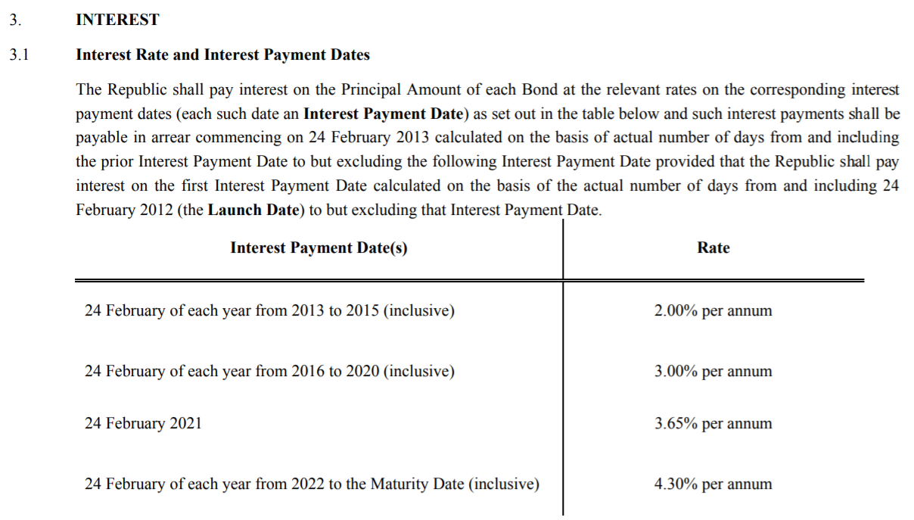
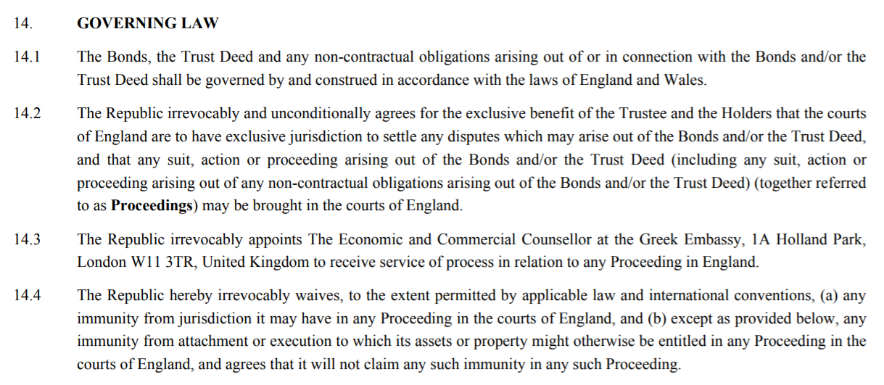
Emittent | WKN | Währung | Kupon | Rendite | Rating | Fälligkeit | Bid | Ask | IZF | 16.05.2019 | 24.02.2020 | 24.02.2021 | 24.02.2022 | 24.02.2023 | 24.02.2024 | 24.02.2025 | 24.02.2026 | 24.02.2027 | 24.02.2028 | 24.02.2029 | 24.02.2030 | 24.02.2031 | 24.02.2032 | 24.02.2033 | 24.02.2034 | 24.02.2035 | 24.02.2036 | 24.02.2037 | 24.02.2038 | 24.02.2039 | 24.02.2040 | 24.02.2041 | 24.02.2042
Griechenland, Republik | A1G1UA | EUR | 3.00% | - | - | 2023-02-24 | 103.41 | 106.07 | 2.33% | -106.07 | 3 | 3.65 | 4.3 | 104.3
Griechenland, Republik | A1G1UB | EUR | 3.00% | - | - | 2024-02-24 | 103.45 | 105.91 | 2.75% | -105.91 | 3 | 3.65 | 4.3 | 4.3 | 104.3
Griechenland, Republik | A1G1UC | EUR | 3.00% | - | - | 2025-02-24 | 102.4 | 104.52 | 3.25% | -104.52 | 3 | 3.65 | 4.3 | 4.3 | 4.3 | 104.3
Griechenland, Republik | A1G1UD | EUR | 3.00% | - | - | 2026-02-24 | 101.01 | 106.01 | 3.14% | -106.01 | 3 | 3.65 | 4.3 | 4.3 | 4.3 | 4.3 | 104.3
Griechenland, Republik | A1G1UE | EUR | 3.00% | - | - | 2027-02-24 | 101.18 | 104.3 | 3.52% | -104.3 | 3 | 3.65 | 4.3 | 4.3 | 4.3 | 4.3 | 4.3 | 104.3
Griechenland, Republik | A1G1UF | EUR | 3.00% | - | - | 2028-02-24 | 100.5 | 105 | 3.50% | -105 | 3 | 3.65 | 4.3 | 4.3 | 4.3 | 4.3 | 4.3 | 4.3 | 104.3
Griechenland, Republik | A1G1UG | EUR | 3.00% | - | - | 2029-02-24 | 99.55 | 101 | 4.05% | -101 | 3 | 3.65 | 4.3 | 4.3 | 4.3 | 4.3 | 4.3 | 4.3 | 4.3 | 104.3
Griechenland, Republik | A1G1UH | EUR | 3.00% | - | - | 2030-02-24 | 99.06 | 102.01 | 3.96% | -102.01 | 3 | 3.65 | 4.3 | 4.3 | 4.3 | 4.3 | 4.3 | 4.3 | 4.3 | 4.3 | 104.3
Griechenland, Republik | A1G1UJ | EUR | 3.00% | - | - | 2031-02-24 | 98.19 | 101.26 | 4.06% | -101.26 | 3 | 3.65 | 4.3 | 4.3 | 4.3 | 4.3 | 4.3 | 4.3 | 4.3 | 4.3 | 4.3 | 104.3
Griechenland, Republik | A1G1UK | EUR | 3.00% | - | - | 2032-02-24 | 98.36 | 100.34 | 4.17% | -100.34 | 3 | 3.65 | 4.3 | 4.3 | 4.3 | 4.3 | 4.3 | 4.3 | 4.3 | 4.3 | 4.3 | 4.3 | 104.3
Griechenland, Republik | A1G1UL | EUR | 3.00% | - | - | 2033-02-24 | 96.21 | 99.41 | 4.26% | -99.41 | 3 | 3.65 | 4.3 | 4.3 | 4.3 | 4.3 | 4.3 | 4.3 | 4.3 | 4.3 | 4.3 | 4.3 | 4.3 | 104.3
Griechenland, Republik | A1G1UM | EUR | 3.00% | - | - | 2034-02-24 | 95.81 | 98.62 | 4.34% | -98.62 | 3 | 3.65 | 4.3 | 4.3 | 4.3 | 4.3 | 4.3 | 4.3 | 4.3 | 4.3 | 4.3 | 4.3 | 4.3 | 4.3 | 104.3
Griechenland, Republik | A1G1UN | EUR | 3.00% | - | - | 2035-02-24 | 96.27 | 98.81 | 4.32% | -98.81 | 3 | 3.65 | 4.3 | 4.3 | 4.3 | 4.3 | 4.3 | 4.3 | 4.3 | 4.3 | 4.3 | 4.3 | 4.3 | 4.3 | 4.3 | 104.3
Griechenland, Republik | A1G1UP | EUR | 3.00% | - | - | 2036-02-24 | 95.27 | 98.14 | 4.38% | -98.14 | 3 | 3.65 | 4.3 | 4.3 | 4.3 | 4.3 | 4.3 | 4.3 | 4.3 | 4.3 | 4.3 | 4.3 | 4.3 | 4.3 | 4.3 | 4.3 | 104.3
Griechenland, Republik | A1G1UQ | EUR | 3.00% | - | - | 2037-02-24 | 94.78 | 97.72 | 4.41% | -97.72 | 3 | 3.65 | 4.3 | 4.3 | 4.3 | 4.3 | 4.3 | 4.3 | 4.3 | 4.3 | 4.3 | 4.3 | 4.3 | 4.3 | 4.3 | 4.3 | 4.3 | 104.3
Griechenland, Republik | A1G1UR | EUR | 3.00% | - | - | 2038-02-24 | 94.26 | 96.99 | 4.46% | -96.99 | 3 | 3.65 | 4.3 | 4.3 | 4.3 | 4.3 | 4.3 | 4.3 | 4.3 | 4.3 | 4.3 | 4.3 | 4.3 | 4.3 | 4.3 | 4.3 | 4.3 | 4.3 | 104.3
Griechenland, Republik | A1G1US | EUR | 3.00% | - | - | 2039-02-24 | 94.01 | 96.96 | 4.46% | -96.96 | 3 | 3.65 | 4.3 | 4.3 | 4.3 | 4.3 | 4.3 | 4.3 | 4.3 | 4.3 | 4.3 | 4.3 | 4.3 | 4.3 | 4.3 | 4.3 | 4.3 | 4.3 | 4.3 | 104.3
Griechenland, Republik | A1G1UT | EUR | 3.00% | - | - | 2040-02-24 | 94.29 | 96.76 | 4.47% | -96.76 | 3 | 3.65 | 4.3 | 4.3 | 4.3 | 4.3 | 4.3 | 4.3 | 4.3 | 4.3 | 4.3 | 4.3 | 4.3 | 4.3 | 4.3 | 4.3 | 4.3 | 4.3 | 4.3 | 4.3 | 104.3
Griechenland, Republik | A1G1UU | EUR | 3.00% | - | - | 2041-02-24 | 93.42 | 97.17 | 4.44% | -97.17 | 3 | 3.65 | 4.3 | 4.3 | 4.3 | 4.3 | 4.3 | 4.3 | 4.3 | 4.3 | 4.3 | 4.3 | 4.3 | 4.3 | 4.3 | 4.3 | 4.3 | 4.3 | 4.3 | 4.3 | 4.3 | 104.3
Griechenland, Republik | A1G1UV | EUR | 3.00% | - | - | 2042-02-24 | 94.64 | 96.99 | 4.44% | -96.99 | 3 | 3.65 | 4.3 | 4.3 | 4.3 | 4.3 | 4.3 | 4.3 | 4.3 | 4.3 | 4.3 | 4.3 | 4.3 | 4.3 | 4.3 | 4.3 | 4.3 | 4.3 | 4.3 | 4.3 | 4.3 | 4.3 | 104.3

